Consolidated
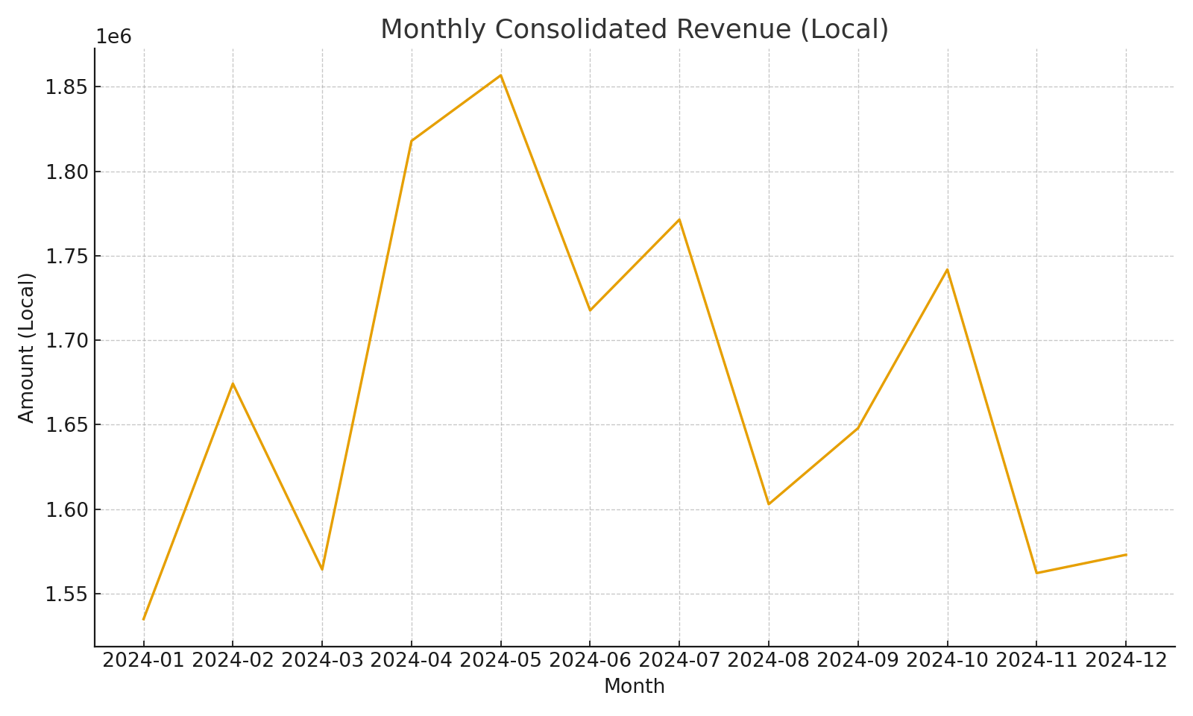
Account | Total Local (SUMIFS) | Avg FX Rate (illustrative) | USD Amount (calc)
4000-Revenue | #VALUE! | 0.82152485741 | #VALUE!
5000-COGS | #VALUE! | 0.82152485741 | #VALUE!
6000-Opex | #VALUE! | 0.82152485741 | #VALUE!
6100-R&D | #VALUE! | 0.82152485741 | #VALUE!
6200-S&M | #VALUE! | 0.82152485741 | #VALUE!
7000-Other | #VALUE! | 0.82152485741 | #VALUE!

 |  |  |  | Consolidated_image_001 – Line chart of monthly consolidated revenue

